脆弱性情報(1)
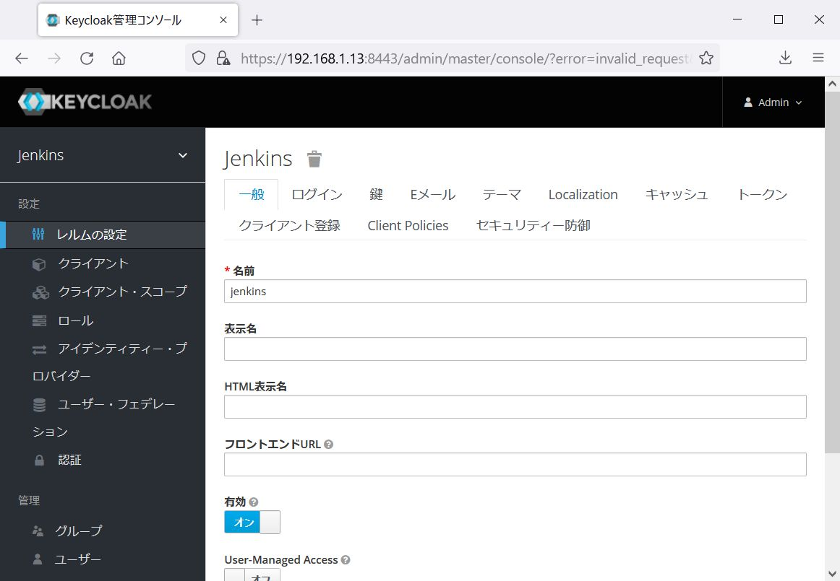
脆弱性情報

脆弱性情報 |  | 類推しやすいアカウント/パスワードの使用
危険度 |  | CVSS v2 | 10.0 | 対象ノード /ポート | 192.168.1.13:8443
 |  | CVSS v3 | -
 |  | リスクレベル | 危険
指摘内容 |  | Keycloakの管理画面にadmin/adminでログインが可能でした。(参考情報参照)
想定される被害 |  | 悪意のある第三者にログイン画面にアクセスされた場合、情報の窃取や改ざんの被害を受ける可能性があります。
対策（一般） |  | 複雑で類推しにくいパスワードに変更してください。 同時にアカウント名も変更することを検討してください。
対策の必要性*1 |  | 有 | 指摘のあった通信ポートの必要性を確認してください。 不要な場合は、通信の閉塞またはサービスを停止する対策を実施してください。 必要な場合は、通信ポートの用途を確認し、下記の対策を実施してください。 内部ネットワーク内で管理用途で利用する場合は、通信範囲を限定するために、アクセス制御をする対策と、複雑で類推しにくいアカウント名、パスワードに変更する対策を実施してください。 一般ユーザが利用する、または外部（インターネット等）に公開する場合は、複雑で類推しにくいアカウント名、パスワードに変更する対策を実施してください。
対策*2 | 対策方法 | ・パスワードを特殊記号を含む12桁に変更
 | 適用日（確認日） | 2022-06-14
 | 適用者（確認者） | 尾方

*1 当社のネットワーク環境を踏まえ対策の必要性をインフラサービス提供部門が記載する。
*2 指摘された脆弱性に対し対策案を本システムの設計部門が記載する。

参考資料：
なし

参考情報：
https192.168.1.13_8443_ログイン前.jpg

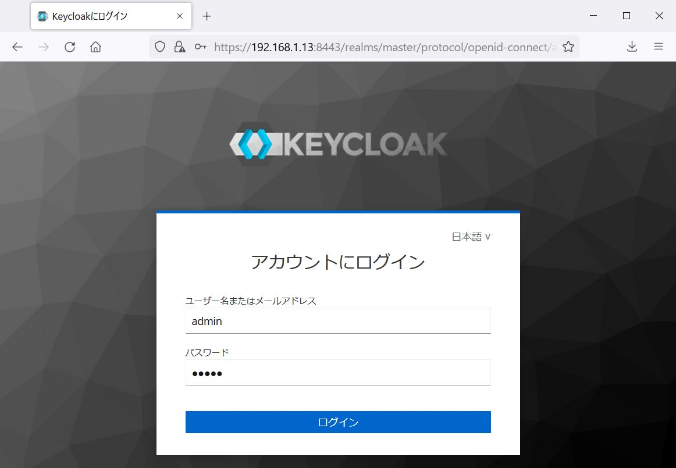

https192.168.1.13_8443_ログイン後.jpg

脆弱性情報(12)
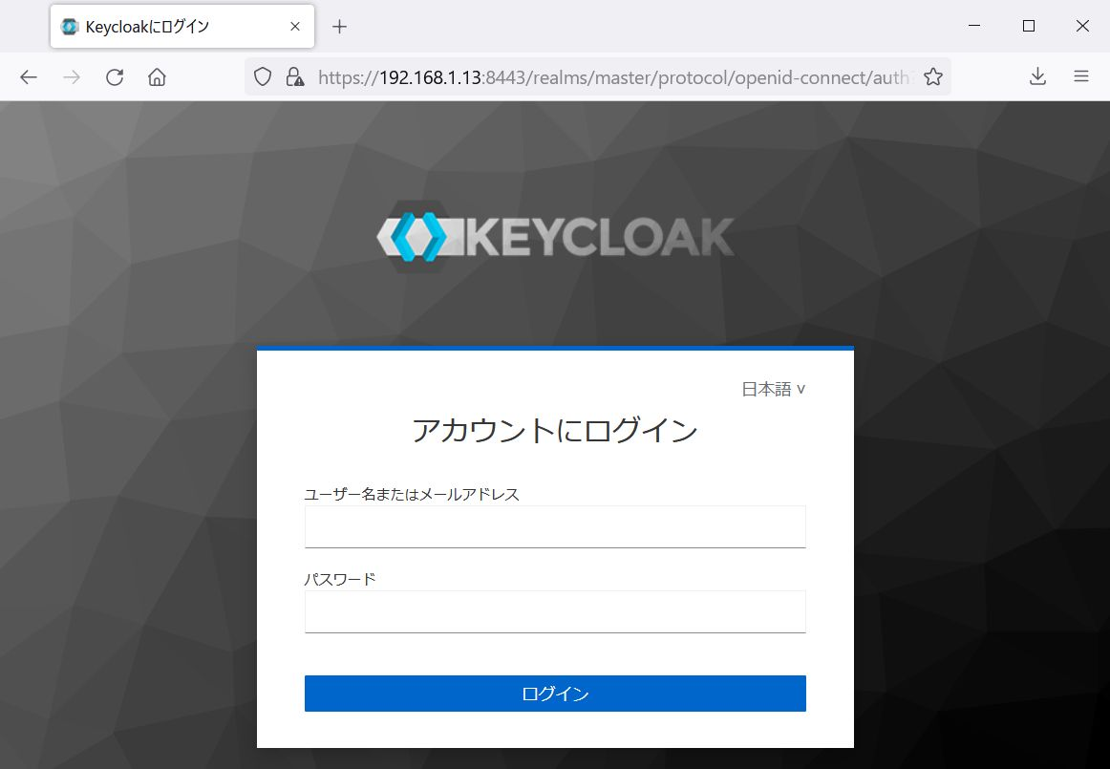
脆弱性情報

脆弱性情報 |  | パスワード認証画面へのアクセスが可能
危険度 |  | CVSS v2 | - | 対象ノード /ポート | 192.168.1.12:8000 192.168.1.12:8080 192.168.1.13:8443
 |  | CVSS v3 | -
 |  | リスクレベル | 注意
指摘内容 |  | KeycloakやJenkinsのパスワード認証画面にアクセスができました。
想定される被害 |  | 仮にID、パスワードが何らかの方法で漏えいして認証に成功した場合、サービスを不正に利用される恐れがあります。また、ID・パスワードに対する総当たり攻撃を受ける可能性もあります。
対策（一般） |  | 利用者のみがアクセスできるよう制限してください。 内部ネットワークからのみアクセス可能で、不正利用の可能性が低い場合は、対策は必須ではありません。
対策の必要性*1 |  | 有 | 指摘のあった通信ポートの必要性について確認してください。 不要な場合は、通信を閉塞またはサービスを停止する対策を実施してください。 必要な場合は、通信ポートの用途を確認し、下記の対策を実施してください。 内部ネットワーク内で管理用途（サーバメンテナンス等）で利用する場合は、管理者のみに通信範囲を限定するためにアクセス制限をする対策を実施してください。 一般ユーザが利用する場合は、対策は不要です。
対策*2 | 対策方法 | ・多要素認証にて対策(パスワード認証後にワンタイムパスワードでの認証が必須)。 192.168.1.12:8000については公開不要でしたので外部からのアクセス不可の設定にしました。
 | 適用日（確認日） | 2022-06-14
 | 適用者（確認者） | 尾方

*1 当社のネットワーク環境を踏まえ対策の必要性をインフラサービス提供部門が記載する。
*2 指摘された脆弱性に対し対策案を本システムの設計部門が記載する。

参考資料：
なし

参考情報：
https://192.168.1.12:8000/users/sign_in

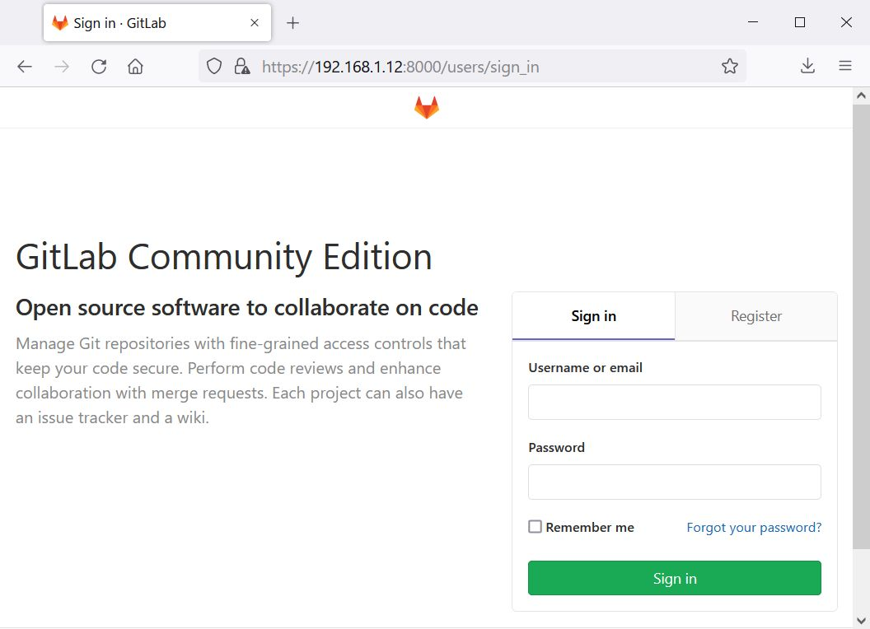

https://192.168.1.12:8080/login

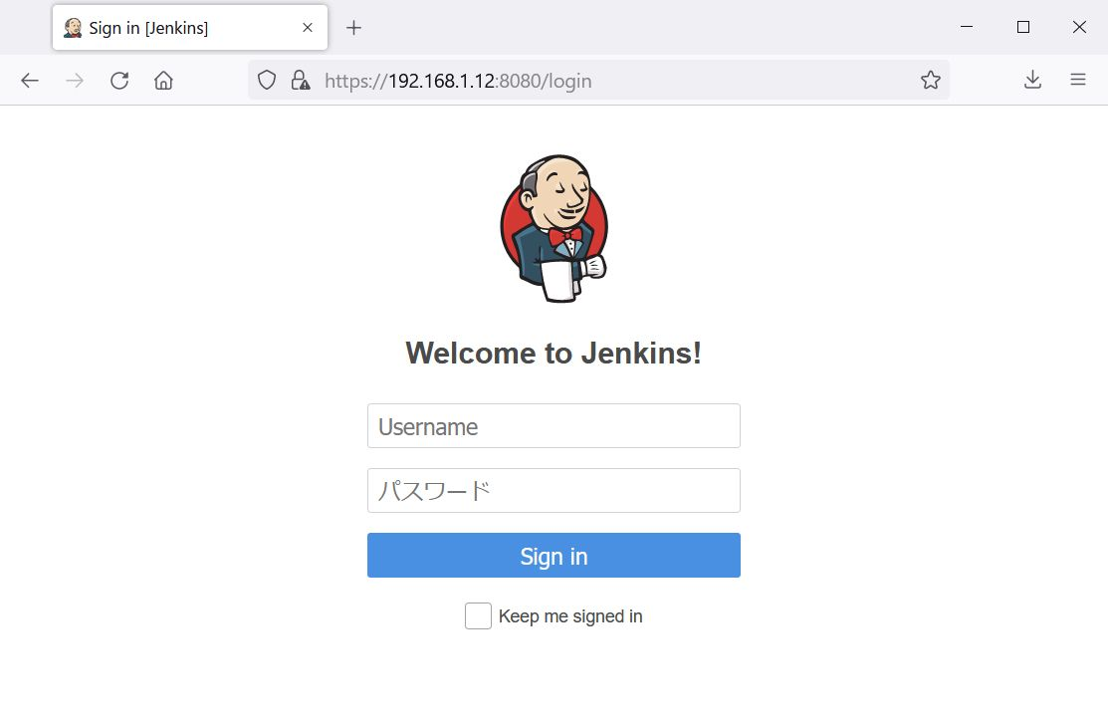

https://192.168.1.13:8443/realms/jenkins/protocol/openid-connect/auth?client_id=myclient

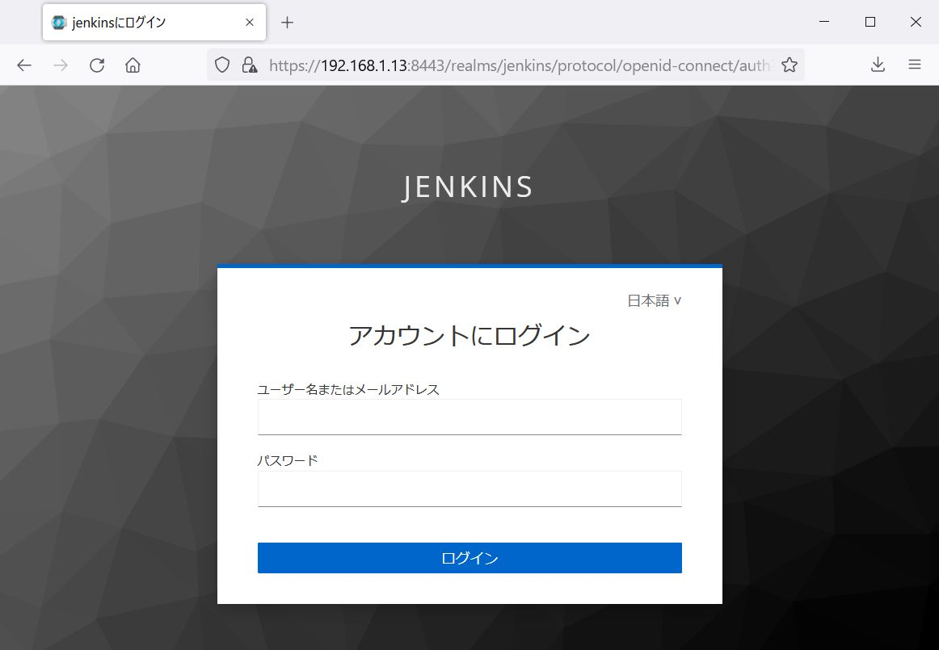

https://192.168.1.13:8443/realms/master/protocol/openid-connect/auth?client_id=security-admin-console

脆弱性情報(13)
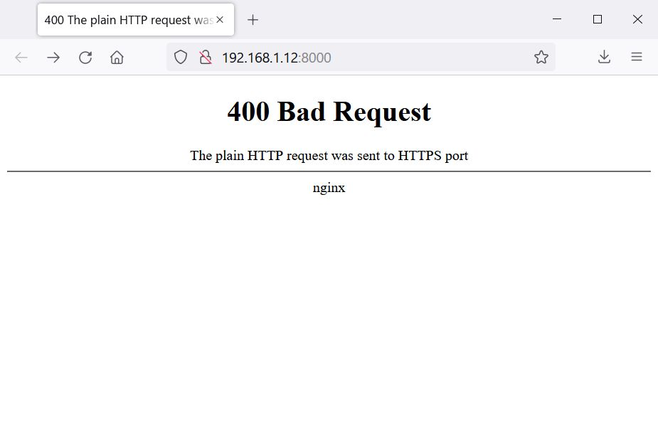
脆弱性情報

脆弱性情報 |  | TLS未対応のWebサイト
危険度 |  | CVSS v2 | - | 対象ノード /ポート | 192.168.1.12:8000
 |  | CVSS v3 | -
 |  | リスクレベル | 注意
指摘内容 |  | TLSが未導入のWebサイトを確認しました。
想定される被害 |  | 攻撃者が通信経路上で通信を傍受し窃取された情報を悪用され、ウェブサイトの不正操作や情報漏えいにつながる恐れがあります。 近年、各主要ブラウザは非暗号化通信の利用に対して警告を発します。これにより、アプリケーション利用者に安全ではないWebページであると認識されます。
対策（一般） |  | HTTPサービスを利用しない場合はアンインストール、またはサービスの停止をしてください。 今後もHTTPサービスを利用する場合はTLS通信をサポートするようにしてください。なお、内部ネットワークからのみアクセスが可能で、第三者から不正利用の可能性が低い場合は、対策は必須ではありません。
対策の必要性*1 |  | 有 | 指摘のあった通信ポートの必要性を確認してください。 不要な場合は、通信を閉塞またはサービスを停止する対策を実施してください。 必要な場合は、通信ポートの用途を確認し、以下を実施してください。 内部ネットワーク内で管理用途で利用する場合は、通信範囲を限定するために、指摘があったポートに対しアクセス制限をする対策と、TLS通信を有効化する対策を実施してください。 一般ユーザが利用する、または外部（インターネット）に公開する場合は、TLS通信を有効化する対策を実施してください。
対策*2 | 対策方法 | 192.168.1.12:8000については公開不要でしたので外部からのアクセス不可の設定にしました。
 | 適用日（確認日） | 2022-06-14
 | 適用者（確認者） | 尾方

*1 当社のネットワーク環境を踏まえ対策の必要性をインフラサービス提供部門が記載する。
*2 指摘された脆弱性に対し対策案を本システムの設計部門が記載する。

参考資料：
なし

参考情報：
http://192.168.1.12:8000/

